Sheet1
一、游戏概述

 | 1、游戏简要介绍

 |  | 《守望先锋》是暴雪娱乐开发并运营的免费制、团队型英雄射击游戏。

 |  | 现行核心 PvP 通常以 5v5 展开，标准职责阵容由 1 名重装、2 名输出和 2 名支援组成。

 |  | 玩家从拥有不同武器、技能、被动与终极技能的英雄中进行选择，围绕占领、护送、推进等地图目标协作，并可在对局中更换英雄以调整阵容。

 |  | 游戏采用赛季制持续更新英雄、地图、玩法、平衡与外观内容。

 | 2、游戏题材和美术风格

 |  | 游戏题材 | 近未来科幻与全球英雄叙事。世界观以人类、智能机械生命及多个国际组织之间的冲突与合作为背景，强调英雄行动与团队协作。

 |  | 美术风格 | 风格化写实结合动画电影式表现。角色使用夸张而清晰的轮廓、鲜明色块和高识别度动作；地图把现实地域文化与未来科技融合。

 |  |  | 视觉特效与声音反馈优先服务战斗信息传达，同时保持明亮、高饱和和富有亲和力的整体观感。

 | 3、游玩说明

 |  | 体验记录 |  | 累计体验多个账号七年，战斗时长约2000h，充值1w元，竞技最高段位大师1，约为玩家前3%水平。有固定车队队友。

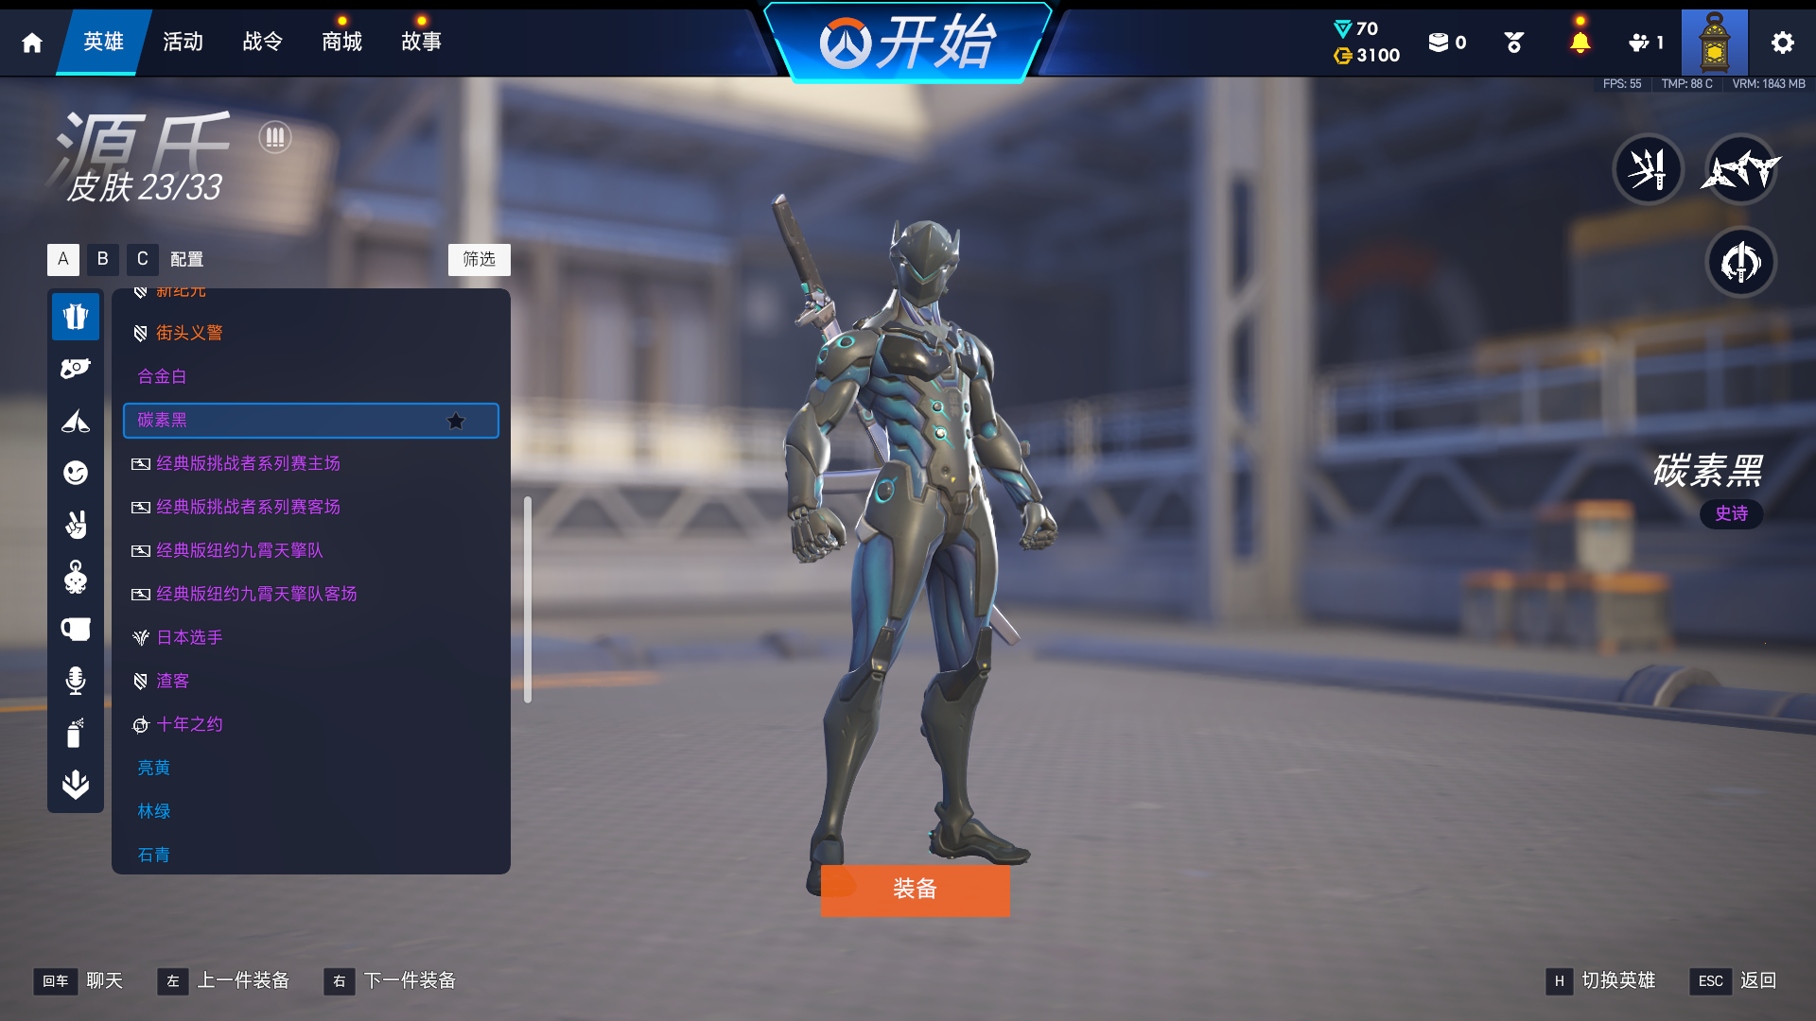
 |  |  |  | 主要游玩位置为重装、支援。 |  | 擅长英雄如下表：

 |  | 主号体验内容 |  | 1、17款满级神话皮肤、武器 |  |  | 常用英雄表
 |  |  |  |  |  |  | 重装
 |  |  |  | 2、多个联动活动皮肤 |  |  | 先锋 | 斗士 | 铁壁
 |  |  |  |  |  |  | 温斯顿、骇灾 | 毛加、路霸 | 拉玛刹、西格玛、莱因哈特
 |  |  |  | 3、源氏碳素黑皮肤 |  |  | 支援
 |  |  |  | 注：ow2开服礼包获取 |  |  | 战术 | 生存 | 医疗
 |  |  |  |  |  |  | 安娜、飞天猫 | 布丽吉塔、瑞稀 | 雾子、生命之梭、莫伊拉
 |  |  |  | 4、9个涂装，剩余8000红点

 |  | 基本感官 |  | 1、角色轮廓、技能音效、受击和击杀反馈较清晰。

 |  |  |  | 2、战斗强度高，节奏快，技能同时出现时画面信息密度较高。

 |  |  |  | 3、英雄技能CD的计算、阵容关系的克制和地图路线的选择会明显影响战局走向。

 |  |  |  | 4、团队导向的胜利机制，强调合作配合。

 |  |  |  | 5、不同英雄适配不同地图，重复游玩体验不同。

 |  |  |  | 6、英雄技能之间的联动和博弈富有乐趣，强大的终极技能有对应的反制措施，但需要精准的时机把控，满足玩家对操作感的需求。

 | 4、系统框架

 |  | 系统框架如下图，具体见附件
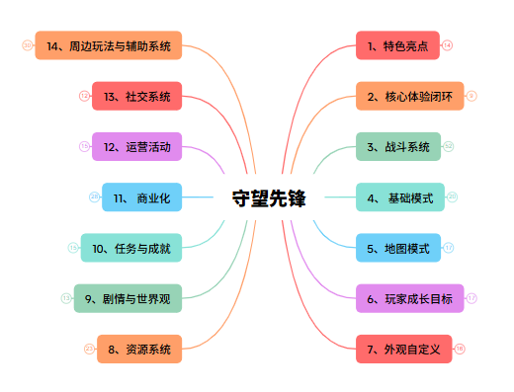

 | 5、游戏主要特色

 |  | ①、英雄差异化与职责协作：ow支持对局中切换职责内的英雄；主职责包括重装、输出、支援，其下每个副职责有通用被动，分工明确。

 |  | ②、 技能设定和无限弹药。ow的每名英雄有自己独特的技能组合和无限的弹药，玩家需要同时管理技能释放时机和剩余弹药。

 |  | ③、 无雷达设定。ow取消了fps游戏中的雷达功能，玩家只能通过转动视角观察穿透掩体的队友虚影、濒死时的红色提示来获取队友相关信息。

 |  | ④、终极技能系统。ow可以通过治疗、伤害获取终极技能充能，确保玩家局内正反馈流程。

 |  | ⑤、目标导向团战：占领、护送和推进等公共目标把个人操作变为团队收益，强调配合。

 |  | ⑥、长期运营：赛季更新频繁，挑战和活动内容丰富，平衡性调整及时。

二、游戏市场表现

 | 1、数据来源说明

 |  | ActivePlayer 跨平台模型估算；Newzoo 的多市场 PC 月活排名；TrueAchievements 的 Xbox 账号样本；TwitchTracker 观看热度；

 | 2、玩家规模

 |  | ActivePlayer 在 2026 年 8 月给出的模型估算为：实时在线约 25万—34万、日活约 76万以上、月活约 760万—1,100万

 | 3、搜索引擎指数排行说明

 |  | ActivePlayer 缓存的 Google 搜索兴趣显示，过去 12 个月平均约 53/100，2 月改版期形成明显高点。

 |  | TwitchTracker 截至 2026-08-24 的近 7 日榜显示 Overwatch 平均同时观看约 53,391 人，位列游戏分类第 9。

 | 4、曾获奖项和口碑

 |  | 2016TGA年度最佳游戏，2017TGA最佳持续运营，2019TGA最佳电子竞技。

 |  | DICE游戏大奖年度最佳游戏。

 |  | Metacritic 全平台页面截至 2026-08-24：媒体综合分 79/100，基于 53 篇媒体评测，评价为“总体好评”；

 |  | 媒体评价主要认可点在射击手感、英雄差异与对战深度；用户负面意见集中在商业化、平衡、服务器与匹配、内容承诺及版本替换。

三、核心玩法说明

 | 1、游戏核心体验

 |  | ①、核心体验玩法闭环
开始游戏
竞技比赛
购买皮肤
局内体验
使用皮肤
总结经验
局外社交

 |  | ②、核心体验闭环说明

 |  |  | 玩家开始游戏对局，选择出战的英雄，对局结束后，玩家会从上一场对局中学习新的对位技巧、地图点位、攻防路线等经验，并运用到下一场战斗中。

 |  |  | 皮肤支持靶场预览，玩家可以在对局开始前更换英雄皮肤；皮肤根据定价不同拥有不同的建模、音效、语音和特效，确保充值玩家的游玩体验。

 |  |  | 玩家可以在局外查看近期比赛的参与玩家，并发起社交行为；游戏支持团队合作，鼓励组排游玩。

 | 2、核心玩法占领要点/机动推进系统分析

 |  | ①、系统框架图
对局准备阶段
双方技能博弈，资源互换，发动终极技能
重新集结
开始进攻
防守方先于进攻方占领地图优势区域
进攻方讨论战术和阵容组合
围绕目标点及周围优势地形展开争夺
防守方尽量拖延进度
进攻方抢占多个区域直至防守方离开目标点
发起团战
时间结束

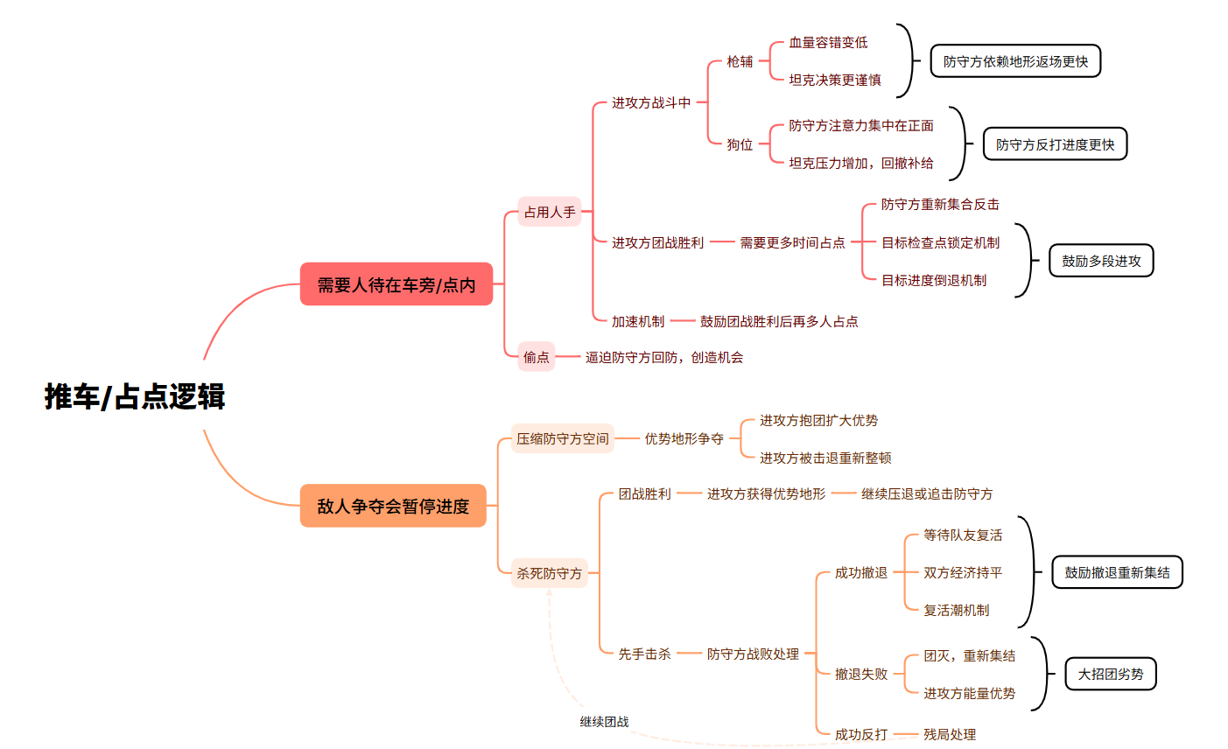

 |  | ②、占领要点/机动推进系统玩法核心规则说明

 |  |  | A、通过至少一名玩家处于目标点范围内才能推进进度。

 |  |  |  | 若有多名玩家处于目标内则会加快进度，3人时达到最大。

 |  |  |  | 运载目标会为周围的进攻方提供少量治疗效果。

 |  |  | B、如果目标点范围内存在双方玩家时会进入争夺状态，不再推进目标点进度。

 |  |  | C、目标点存在三个检查点机制，达到对应检查点后，进度不会减少至该检查点以前。

 |  |  | D、目标点在进攻方未推进的一段时间后，会缓慢减少至上一个检查点。

 |  |  | 竞技比赛中，追加以下规则

 |  |  |  | A、第一回合规定时间内没有达到终点，则进攻方不会判定游戏失败，而是继续第二小局。

 |  |  |  | B、在时间耗尽前的3秒内目标点仍处于争夺或推进状态，则进入无限时长的加时赛，加时赛初始为5秒。

 |  |  |  |  | 加时赛会在目标点不再处于争夺或推进状态后减少，若重新进入该状态则刷新持续时间。

 |  |  |  |  | 随着加时时间延长，加时条的扣减速度会提升，从而让加时阶段更难延续。

 |  |  |  | C、第一回合未达到规定时间已经完成地图目标，则记录用时，攻防转换。

 |  |  |  |  | 攻防转换会清空终极技能充能、威能进度和所选英雄，仅保留对局数据。

 |  |  |  | D、第二回合中，目标点进度更多的一方获得胜利。

 |  |  |  | E、若双方都完成了目标，则进入额外回合。

 |  |  |  | F、若双方都未完成目标，且进度完全相同或均未推动运载目标，则比赛结果为平局。

 |  |  |  |  | 占领要点模式没有时间限制，不会平局

 |  |  | 因此，进攻方与防守方的游戏逻辑不同：进攻方需要驱赶占据优势地形的敌方玩家，让自己的团队能够进入目标点，然后分出人手来推进目标点的进度；

 |  |  | 而防守方则是通过占领优势地形，延缓进攻方进入目标点的速度，尝试争夺目标点到进攻方出生点区域的控制权。

 |  | ③、系统定位

 |  |  | 该系统是对局的核心目标与节奏控制模块，将空间争夺、团队击杀和路线控制转化为明确的胜负进度。

 |  | ④、设计目的

 |  |  | 制造阶段性目标，明确团队获胜方向。

 |  |  | 为了弱化击杀在对局中的占比，将重心移动至战术层面。

 |  | ⑤、用户体验

 |  |  | 机动推进：玩家需在紧张的战局中寻找安全站位，围绕运载目标争夺区域控制权。

 |  |  | 占领要点：双方在对称地图中作战，战斗烈度大且容易围绕目标点侧区展开争夺。

 |  | ⑥、优缺点分析

 |  |  | 优点：目标清晰，促进职责协作与阵地博弈。

 |  |  | 缺点：团队依赖强、沟通成本高，混战信息密度大，个人贡献难以体现。

 |  | ⑦、改善意见

 |  |  | 结算时强化目标攻防时长的重要性，优化运载目标的掩体功能和恢复生命值数值。

四、主要玩法内容说明

 | 1、竞技系统分析

 |  | ①、系统框架图

地图投票
英雄禁用
进行对局
战后结算

 |  | ②、系统玩法核心规则说明

 |  |  | 守望先锋的游戏胜利目标与击杀数无关，而是由地图决定；玩家需要在尽可能短的时间内达成战术目标或阻碍对手推进目标进度。

 |  |  |  | 能在竞技模式中游玩的地图目标包括占领要点、攻击/护送、机动推进、运载目标和闪点作战。

 |  |  | 地图投票阶段会根据双方玩家的投票抽取三张地图和随机的其中一张。

 |  |  | 英雄禁用阶段会根据双方玩家的投票禁用0-5名英雄，被禁用的英雄本次比赛中不可用。

 |  |  | 正式对局中按照地图所属模式结算目标、得分、时间与加时规则。

 |  |  | 对局结束后，会获得经验值、战令经验、角色经验、角色段位、竞技进度、竞技点数奖励，并可正常获取日常、周常、活动进度。

 |  |  | 通过禁言、禁赛、封禁等惩罚机制惩戒干扰正常对局的行为，同时会对受影响的玩家给予进度补偿。

 |  | ③、系统定位

 |  |  | 常规竞技是《守望先锋》的高投入 PvP 评价与留存系统。

 |  |  | 它将英雄操作、阵容协作、地图理解与赛季成长放在可记录的胜负环境中。把玩家的练习转化为可见的段位排名奖励。

 |  | ④、设计目的

 |  |  | 为了建立相对公平的匹配与段位反馈机制，确保玩家的长期游玩目标。

 |  |  | 通过地图投票、英雄禁用增加赛前决策；通过局内英雄多样性博弈增加游玩乐趣。

 |  |  | 为高水平的玩家提供可见的情绪价值。

 |  | ⑤、用户体验

 |  |  | 正向体验来自目标清晰的回合结构、英雄与阵容博弈、胜利后的段位推进，以及关键决策主导团战胜负带来的参与感。

 |  |  | 主要问题来自于不同段位、不同职责赛前流程耗时差异较大、每局队友不固定带来的高沟通成本，以及段位损失带来的情绪波动。

 |  | ⑥、优缺点分析

 |  |  | 优点： | ①、规则化匹配与段位进度提供长期目标。

 |  |  |  | ②、地图投票和英雄禁用使赛前准备具有策略性。

 |  |  |  | ③、不同地图、模式带来不同的资源与节奏。

 |  |  |  | ④、对局中的配合和交互带来成就感。

 |  |  | 缺点： | ①、投票可能集中于热门地图，个人无法影响全体玩家投票走向。

 |  |  |  | ②、禁用英雄对专精或单生涯玩家不友好。

 |  |  |  | ③、地图理解成本高，需要大量时间练习。

 |  |  |  | ④、团队依赖强，个人表现并非完全主导胜负走向。

 |  | ⑦、改善意见

 |  |  | ①、地图选择时对于重做地图损失减少，对于冷门地图酌情重新制作或修改痛点。

 |  |  | ②、随机地图固定出现多种模式，避免长期偏向少数热门地图。

 |  |  | ③、禁用前展示队友英雄偏好，提示可能的替代英雄。

 |  |  | ④、添加地图教学，明确地图主要行动路线。

 |  |  | ⑤、对异常离开、服务器问题和重开对局提供申诉通道，允许和平结束比赛。

五、游戏整体评价

 | 1、游戏优势

 |  | ①、作为第一人称射击游戏的代表作，守望先锋开创了英雄射击游戏的风潮。

 |  | ②、上线后两年内受到玩家一致好评，近期改革后的新赛季运营稳中向好。

 |  | ③、游戏代码稳定，恶性bug修复及时，可开发性良好。

 |  | ④、游戏本体免费，且付费内容与数值隔离，确保完整游戏体验。

 |  | ⑤、英雄技能丰富，对局体验多样。

 | 2、游戏劣势

 |  | ①、对新手不友好，初期学习成本高昂。

 |  | ②、游戏本体强调团队合作，存在必须的沟通成本。

 |  | ③、对局中需要获取的信息繁杂，集中游玩时容易注意力涣散。

 | 3、改善意见

 |  | ①、推出完善的新手教程和新人保护机制，确保新手游戏体验。

 |  | ②、完善不同情况下快速标点的英雄语音，在合适的时机提示玩家行动方案。 |  |  |  |  |  |  |  | 注：目前守望先锋官方账号已经制作相关新手教学视频

 |  | ③、减少队友间的沟通成本，如侧边栏显示友方关键技能的CD和充能。

 |  | ④、建立完善的英雄入门和教学体系，保障新手的多样化体验。

 |  | ⑤、推出地图解锁机制，明确地图主要行动路线。

 | 4、总结分析

 |  | ①、《守望先锋》的核心竞争力来自高差异化英雄、目标导向的团队射击、清晰的战斗反馈，以及换英雄与阵容克制形成的长期对局深度。

 |  | ②、当前主要问题是新手学习成本、局内信息密度、地图与阵容理解门槛、团队沟通成本，以及竞技失败带来的负面情绪。

 |  | ③、后续优化应优先完善分层教学、地图路线指引、队友关键信息展示和异常对局补偿，同时保持付费与数值隔离、稳定更新与及时平衡。

